Vistas
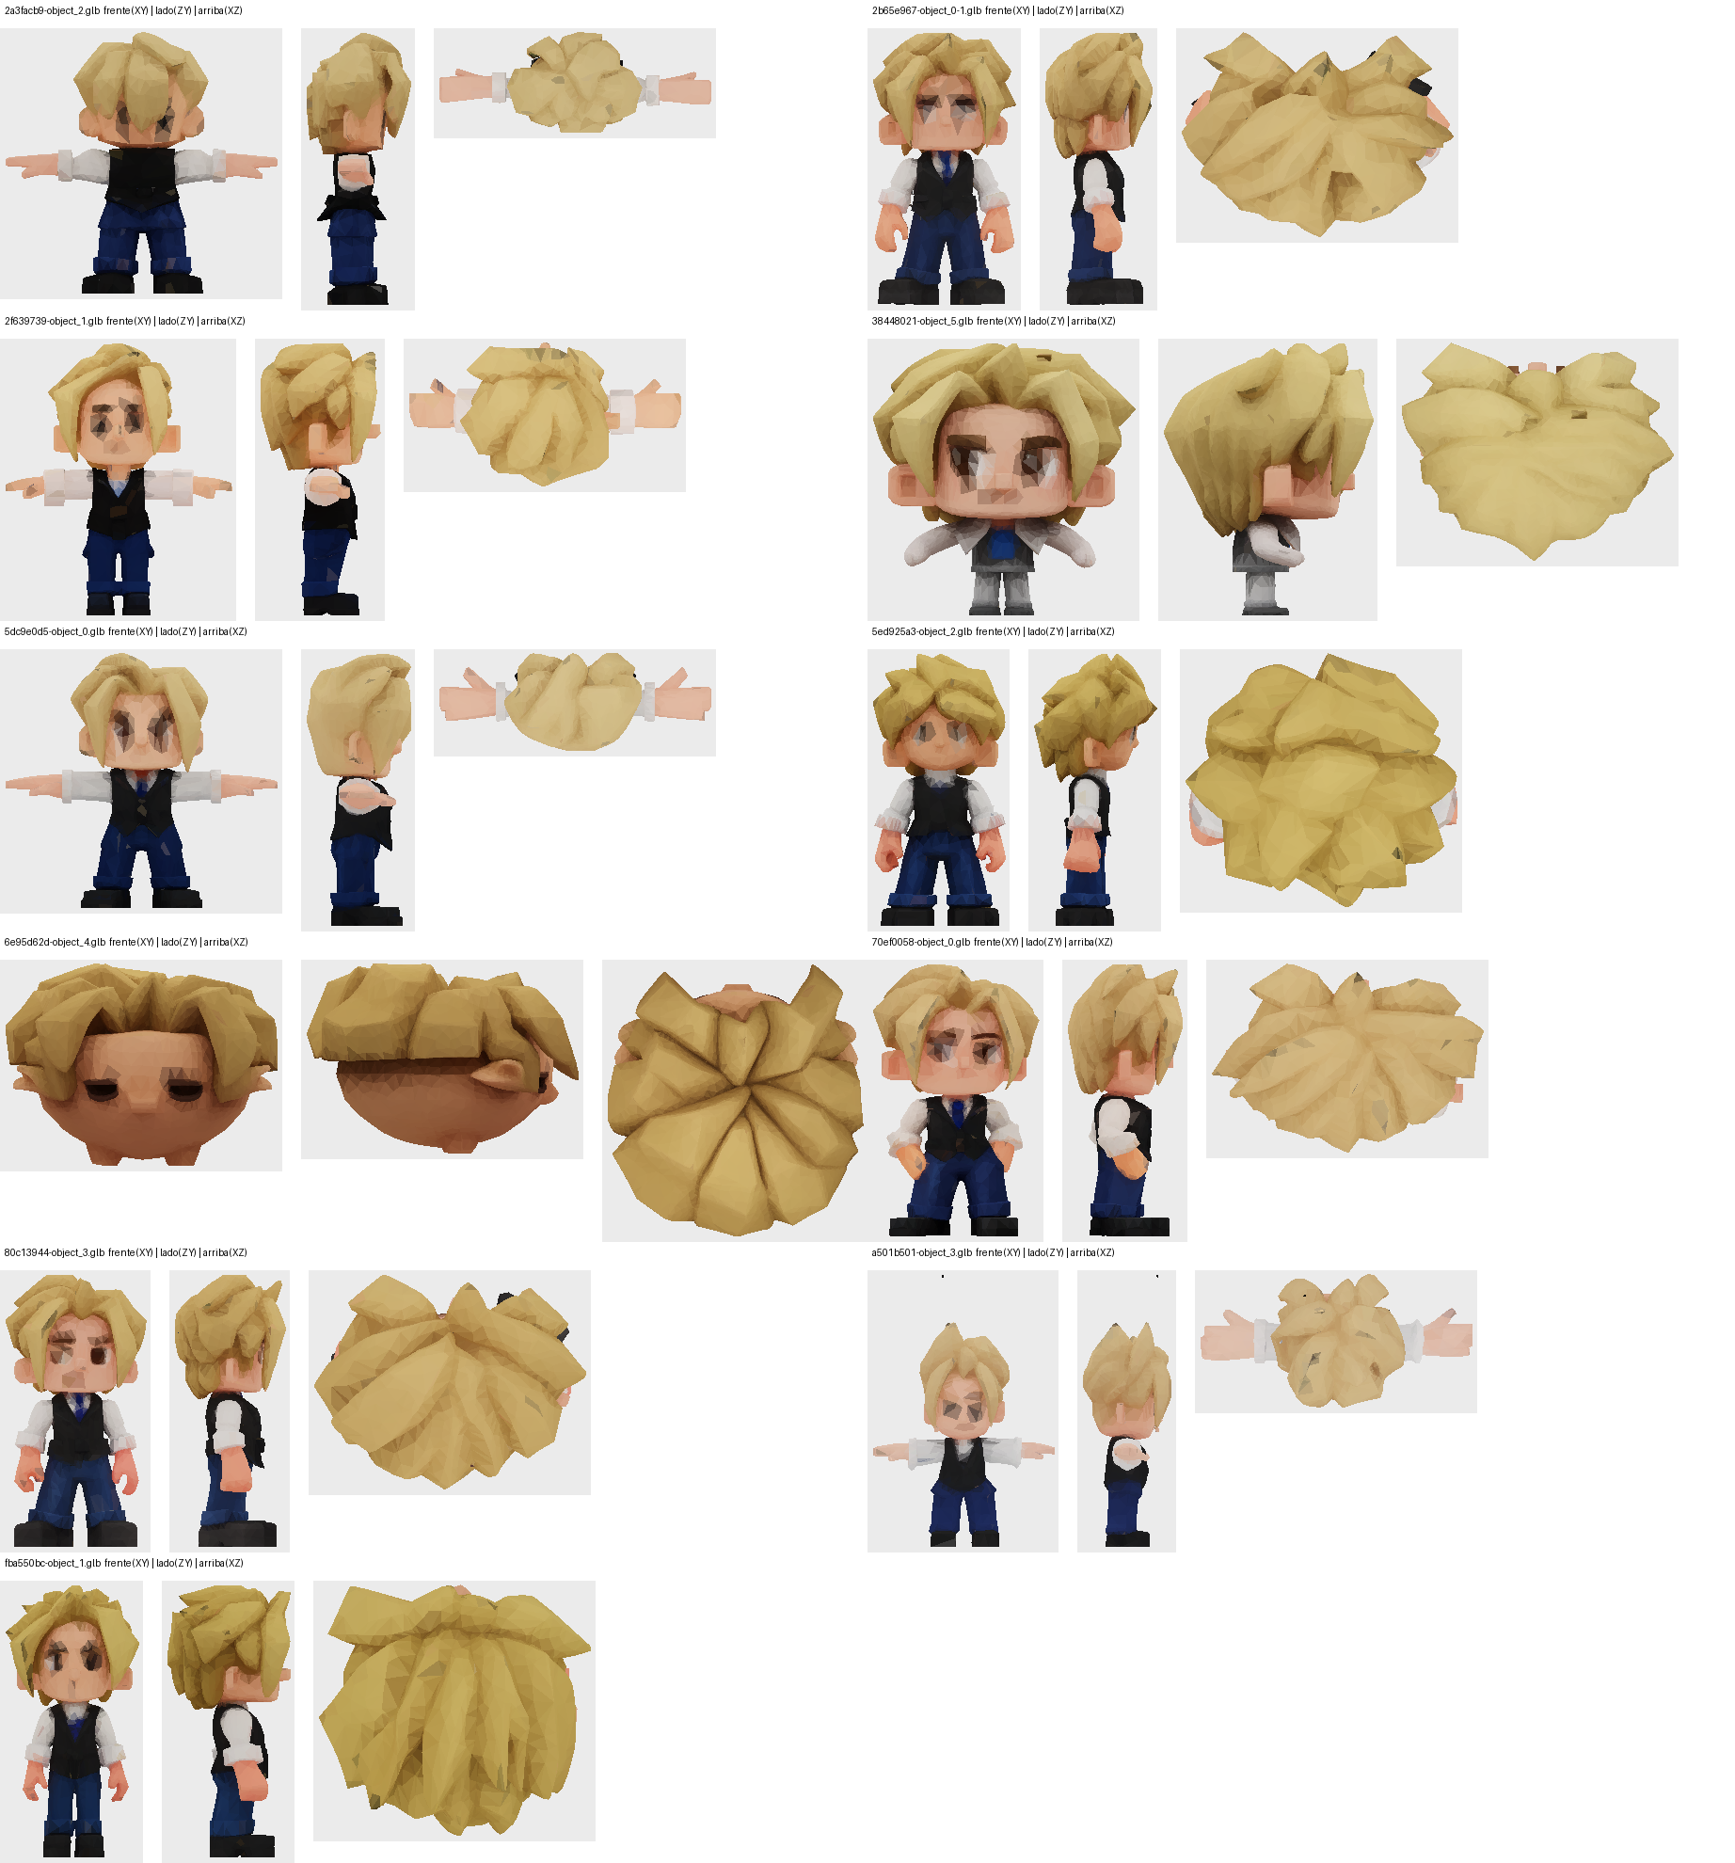
Frente / lado / arriba de cada GLB (render propio con la textura)

